第一章
1-1 大战伊始（新手引导技能）
流程
1.剧情动画 |  | 注：红色是不需重大需求，策划可配
 | 波斯兵入侵，奎特斯抵御外敌。建议对话再润色一下，包括对话内容和每个对话的显示时长 | 绿色是有需求，策划也要配
2.一区前 |  | 其他是有需求，策划先不配
 | 场景中存在一波怪，引导玩家学习技能的使用，包括技能的开启和技能的三段式两个部分的引导
3.一区后
 | 下方字幕“我要用你们的鲜血祭奠我斯巴达的亡魂！”，同时刷一波怪
3.一区二区中间
 | 指引玩家往前走，突然前方远处落下炮火，镜头抖动表示炮火的震荡
4.二区前
 | 场景中一波怪在巡逻，引导玩家蓝没有的时候用普攻攒蓝继续放技能，（是否需要在此时把玩家的蓝清空）
5.二区后
 | 刷一波怪
6.结尾补对话（建议）
 | 交代提示奎特斯回家看看，承接第二关的剧情动画
7.三星条件
 | 击杀全部敌人
 | 300秒内通关
 | 只使用链刃通关

增加普攻回蓝的
新手引导
新需求

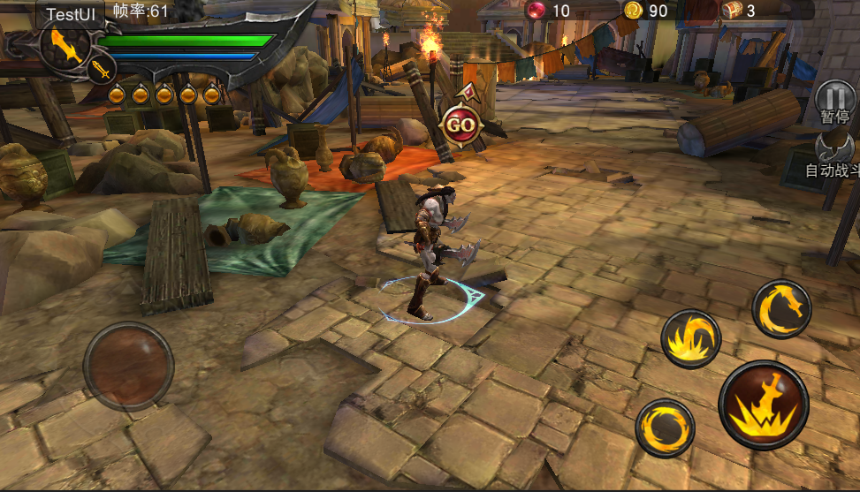
此处落炮火特效2~3个

镜头震荡表示
炮火落下

我要用你们的鲜血祭奠我斯巴达的亡魂！
内心独白UI+配音

 | 怪物快速出生动作或特效
 | 怪物巡逻AI功能（巡逻路径策划可配）

1-2 家园惊变（新手引导QTE）
流程
1.剧情动画
 | 波斯兵烧了奎特斯的家，抓走了奎特斯的家人
2.一区前
 | 场景中存在一波怪，引导玩家使用小QTE
3.一区二区中间
 | 第一波怪死亡后下方字幕“塔利娅，卡利俄佩，我的挚爱，你们在哪？”，玩家前往二区
4.二区前
 | 场景中快速出现一波怪，引导玩家使用冲撞
5.二区后
 | 场景远处刷出一波怪向玩家跑过来
6.三星条件
 | 击杀全部敌人
 | 300秒内通关
 | 只使用链刃通关

新需求
由于存在新手引导，当再次进入该副本跳过开场剧情后，怪物AI停止时间过长，需要优化

1-3 疯狂的战神（新手引导霸体）
流程
1.一区前
 | 刷出一波怪，几秒后下方字幕“该死的，你们把我的妻女藏到哪里去了？”
2.一区后
 | 一区前怪物死亡后再刷出一波怪
3.二区
 | 由低至高依次刷远程怪
4.三区前
 | 场景中存在几只怪在巡逻，怪物死亡3/4时下方字幕“哼，这些骨头架子也不过如此。”
5.三区后
 | 三区前小怪全部死亡后精英在高台处出场，中途引导玩家精英霸体
6.三星条件
 | 击杀全部敌人
 | 300秒内通关
 | 只使用链刃通关

新需求

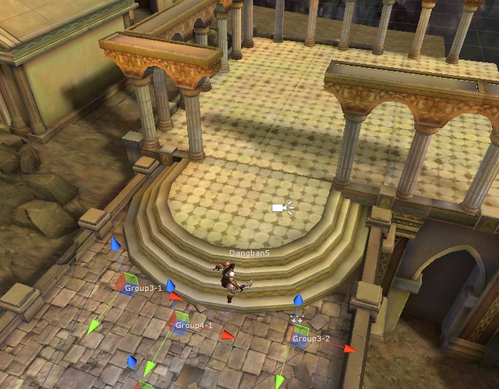

场景过小，放精英比较狭窄，而且网格粗糙，结算镜头有穿帮

1-4 利比亚蝎王（火炮机关玩法，不算作副本达成条件和三星条件）
流程
1.剧情动画
 | 蝎子来袭杀死无辜百姓，奎斯特带领士兵前去消灭蝎子
2.一区前
 | 玩家出生，一个副将出生在玩家身边，两个出生在前面并往前跑，被炮火特效砸死，然后出现对话“无耻的波斯兵竟使用了火炮，主人小心！”
3.一区
 | 玩家前进，一名副将NPC跟随（类似宠物），刷出一波怪，副将无敌且对怪物伤害较小，同时从此时开始没隔一段时间对玩家或周围区域施放1~2个炮火机关
4.一区后
 | 远处依次跑来几只怪攻击玩家
5.一区二区中间
 | 楼梯上依次刷出几只小怪
6.三区前
 | 停止炮火攻击，场景中央较前方有两个士兵不做位移，周围三个小怪围攻士兵，此时玩家靠近五个人后下方字幕“滚开，无耻的骷髅！”三个小怪死亡后，士兵全部走出玩家视野外消失
7.三区中
 | 召唤几只小怪
8.三区后
 | 小怪死亡后，召唤精英。精英血量还剩50%的时候下方字幕“哦，塔利娅，我仿佛听见了你的声音……”
9.三星条件
 | 击杀全部敌人
 | 300秒内通关
 | 只使用链刃通关

新需求
1.各种NPC副将的特殊AI，包括原地攻击被怪物围攻，被解救后走到某个特殊的位置然后消失，跟随玩家等等
2.火炮机关（特效+技能+AI跟随玩家+间隔落下等）

1-5 斩蝎行动（BOSS）
流程
1.一区
 | 出现几只小怪，玩家把小怪击杀后触发剧情动画
2.剧情动画
 | 塔利娅被带走，蝎子出生
3.二区
 | 动画结束后蝎子和玩家出生，几秒后下方字幕“塔利娅，等着我，我一定会救你！”
4.二区后
 | 蝎子血量剩余40%的时候下方字幕“不要阻挡我前进的路！”
5.结尾对话（建议润色）
 | 蝎子死亡后触发，如果有副将模型，建议副将跑过来后再对话
6.三星条件
 | 击杀蝎子
 | 300秒内通关
 | 只使用链刃通关

1-6 蝎吻余生（守护玩法）
流程
1.出场对话
 | 副将说塔利娅被带来这里，塔利娅的叫喊声引奎特斯前去一探究竟
2.一区前
 | 刷一波怪
3.一区后
 | 怪物全部死亡后，弹出副将对话“主人，夫人在右边”
4.一区二区中间
 | 玩家走向断桥，跳转场景
5.二区前
 | 玩家进入场景后，镜头推向场景中间的塔利娅，被笼子关着，这时弹出对话“塔利娅！”
 | 镜头移回，提示玩家打开笼子，解救塔利娅
 | 玩家打开笼子后，塔利娅走出来，弹出对话“奎特斯，小心，有埋伏”，然后弹出提示“击杀波斯军，保护塔利娅”，开始刷第一波怪
6.二区中
 | 出现怪物波次UI和塔利娅血条UI，怪物大概5波，最后一波是一个精英，期间塔利娅在场景中间某处站着，有受击动作，美狄亚死亡或主角死亡，副本弹失败界面
7.二区后
 | 最后一波怪死亡后，隐藏波次UI，这时塔利娅AI改成走到玩家面前，抱头痛哭，弹出对话“卡利俄佩，我们的女儿被带走了”“她在哪？”“我不知道……”这时弹出对话“我可以帮你救你的女儿”
8.后续剧情
 | 镜头移向后面角落的笼子，美狄亚被关在里面，美狄亚说“救我出去，我会帮你找到你的女儿”，副本提示玩家救出美狄亚
 | 笼子被打开后，美狄亚走出来，对玩家说“×××××”，总之对话后弹出提示“获得神侍——美狄亚”,然后结算
9.三星条件
 | 击杀全部敌人
 | 300秒内通关
 | 只使用链刃通关

塔利娅血条UI
新需求

打开笼子，解救塔利娅
界面上方提示UI

增加镜头推进事件不能跳过剧情
当玩家跳过剧情时会出现开始战斗但镜头没有移回的问题，所以需要增加“镜头推进事件不能跳过剧情”的功能

1-7 寻子行动（追击玩法）
流程
1.增加出场对话或结束对话
2.放一个小兵在前面逃跑，达到指定区域且不被玩家击杀就算失败
3.考虑第一次加弓箭手这种带异常状态的怪在旁边石柱上
4.小兵沿指定路线前往指定区域，中途偶尔回头嘲讽玩家，玩家击杀小兵后还需到最后区域击杀精英怪
5.三星条件
 | 击杀全部敌人
 | 300秒内通关
 | 携带神侍美狄亚通关

1-8 战神的指引（新手引导空中技能）
流程
1.一区后
 | 玩家出生地改为一区后靠近吊桥部分，奎特斯与副将有一段对话
2.一区二区中间前
 | 玩家上桥时桥对面快速刷出一波怪并向玩家跑来
3.一区二区中间后
 | 怪物死亡后玩家到达桥上某指定区域前后各刷出两只远程骷髅
4.二区前
 | 玩家面前立刻刷一波怪，引导玩家空中技能，主要分为引导玩家长按普攻飞天和玩家飞天后引导玩家点击技能两个部分
5.二区后
 | 刷一到两波怪
6.二区三区中间
 | 下方字幕“卡利俄佩，我的女儿，我很想你……”
7.三区前
 | 刷一到两波怪
8.三区中
 | 刷一只精英，中间可能会根据精英血量刷小怪辅助
9.三区后
 | 精英死亡后，奎特斯说话“卡利俄佩，你在哪？”然后开始播放剧情动画
10.三星条件
 | 击杀全部敌人
 | 300秒内通关
 | 携带神侍美狄亚通关

新需求
空中技能的新手引导

1-9 目标温泉关（防守玩法）
流程
1.进入游戏前
 | 由于该关卡打算做成带兵进攻类关卡，所以考虑进入关卡前限制不带神侍，具体需求见下面
2.一区前
 | 场景较长，用两个栅栏挡出一段路，玩家和友军会出生在一个栅栏的前面
 | 敌军有两个弩车会远远的放在另一个栅栏的前面，作为敌军最后一道防线，伤害中等，需要玩家一人不断突破至弩车旁边击毁弩车，两个弩车攻击范围固定，且范围较大，但攻击CD非常长
 | 玩家进入副本，同时5~7名副将出生在玩家旁边摆出阵形，且每一名副将需设定距离出生点的最大位移。然后激活对话，大致内容是守住温泉关，抵御波斯军的袭击，
 | 对话结束后弹出通关条件“我军存活”
3.一区后
 | 敌军刷怪基本由近至远，玩家在远处时间或性在友军处刷怪
 | 至于怒气爆发的新手引导没方案，后期建议换个关卡引导
4.怪物全部死亡
 | 加对话，大致内容是已成功守住温泉关，卡利俄佩就在前方
5.下方字幕
 | 友军血量过低，或者友军处突然出现敌人但玩家较远时屏幕下方可能会出现类似“坚持住，我会带领你们走向胜利”等隐晦的提示
6.三星条件
 | 击杀全部敌人
 | 300秒内通关
 | 友军存活不少于3人

新需求
1.关卡限制不带神侍

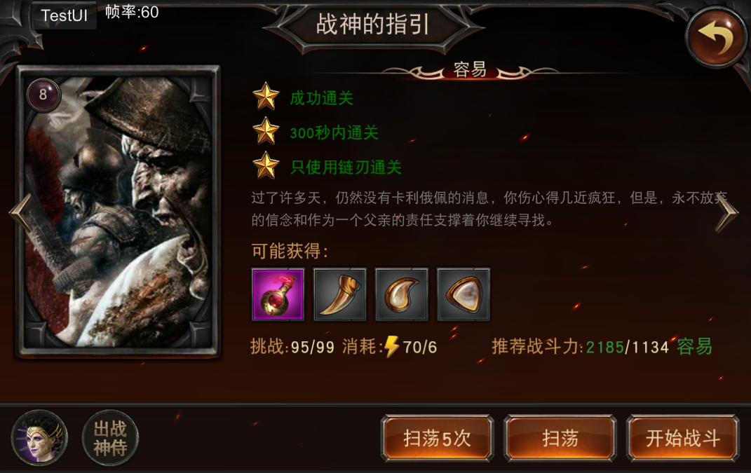

本关不允许携带神侍参战

在神侍头像上显示×或者直接灰掉等较明显标志，旁边写明此关不携带神侍

2.副将AI
 | 比较复杂，需求里会详细说明
3.新三星条件
 | 增加三星条件“友军存活不少于3人”，同时副本内副将血条需要增加永远显示在屏幕上的需求
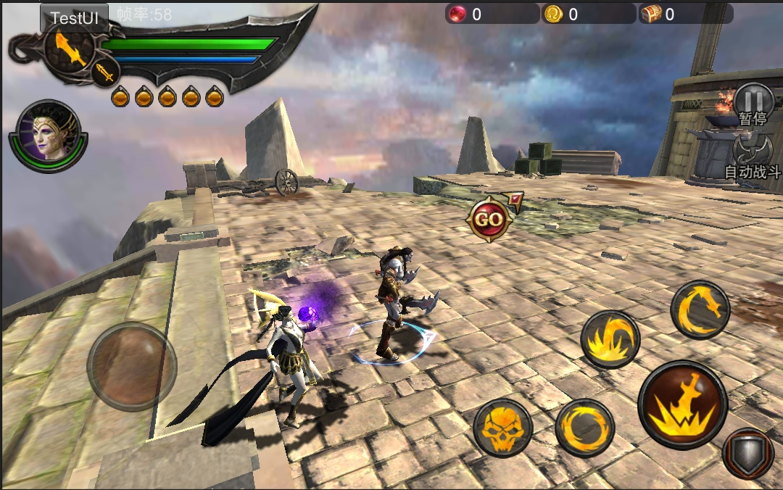

当副将在界面中时，副将的血条顶在他的模型头上
当副将不在界面中时，副将的血条将停留在界面边缘，让玩家仍然可以看见

1-10 温泉关之战（BOSS）
流程
1.进入游戏坐标调整
 | 由于现在出生点与BOSS区域相差较远，小怪耗时较长，因此将玩家出生点坐标提前，尽量靠近BOSS区域，玩家在动画过长前大概会打一或两波小怪
2.BOSS动画
 | 玩家打完小怪或走到某一区域触发BOSS过场（具体根据动画第一帧奎特斯的动作决定触发动画的事件），石头扔奎特斯，镜头转向泰坦出场和卡利俄佩被押
3.BOSS战
 | 泰坦
4.泰坦死亡动画
 | 阿瑞斯出现
5.三星条件
 | 击杀泰坦
 | 300秒内通关
 | 携带神侍美狄亚通关

第二章
2-1 战争余烬（新手引导更换武器和宝箱）
流程
1.开场对话
 | 奎特斯与副将对话，大致为寻找一个宝箱，以此第一次引入宝箱，并作为关卡胜利条件（麻烦翔爷在这关的对话稍微调整一下）
2.一区前
 | 场景中存在一波怪在巡逻
3.一区后
 | 上一波怪死亡后，场景较远处会刷新一波怪，此时提示玩家可以更换武器
4.一区二区中间
 | 一区怪死亡后，几秒后下方字幕“这山路地势崎岖复杂，宝箱一定被藏在十分隐蔽的地方。”
5.二区前
 | 场景中一波怪从远处跑来
6.二区后
 | 快速刷一波怪
7.寻找宝箱
 | 撤掉所有空气门，弹出对话“宝箱一定就在附近”，对话后弹上方提示“宝箱就在附近，请仔细寻找”，找到宝箱后才弹出结算
8.如果玩家太笨
 | 如果玩家太笨，在弹出提示没有找到宝箱1分钟后，开启寻路指引，并弹出副将对话“主人，那边好像有什么东西”
9.三星条件
 | 击杀全部敌人
 | 开启所有宝箱
 | 只使用大剑通关

新需求
增加三星条件“只使用大剑通关”

2-2 名王东逃（逃跑玩法）
流程
1.开场对话
 | 奎特斯与副将对话，大致为波斯王撤军，一批强力精英军队即将撤退，要在他们撤退前找到他们的营寨并击杀他们，同时将限时内到达目的地作为关卡胜利前提（麻烦翔爷在这关的对话稍微调整一下）
2.一区前
 | 开始倒计时，显示倒计时UI，场景中存在一波怪在巡逻，玩家到达某区域触发激活AI事件，激活怪物AI，怪物向玩家跑来
3.一区后
 | 怪物出现在玩家周围1~2波，呈包围状态
4.二区前
 | 二区布置地刺机关，进入二区后下方字幕“这山路上遍地机关，看来波斯军的营地就在前面。”
5.二区后
 | 二区所有怪物皆为突然快速出现，由于有机关战斗不便，因此每波次怪物数量较少但波次较多
6.三区前
 | 用特效之类的标记玩家到达区域或在区域门口放两个旗帜，区域内摆放几个营火，旗帜或营寨表现敌军营地。进入区域后停止倒计时，然后刷出怪物并触发和波斯精英的对话
7.三区后
 | 对话结束后击杀营地所有怪物，结算
8.三星条件
 | 击杀全部敌人
 | 开启所有宝箱
 | 只使用大剑通关

新需求
1.激活AI事件
 | 在关卡编辑器的事件中增加“激活AI”，并在刷新组中增加“出生后状态”，若出生后状态选择“待机或巡逻”，则在激活AI前怪物会原地待机动作或按路点巡逻，直至激活AI才按照AI行动，待机和巡逻时怪物为无敌状态
2.地刺机关
 | 需求正在进行中
3.倒计时UI
 | 需求已有
4.场景建筑
 | 营寨、篝火或旗帜三选二，安置场景为山地泥质路面处
5.怪物视野
 | 某些区域存在不击杀怪物直接前进，需要在玩家到达前面某处时杀死后面没追上的怪物，因此怪物的仇恨视野要小且需设置不离开出生地一定距离

2-3 重赏之下（波次玩法+毒雾机关）
流程
1.一区前
 | 刷1~2波小怪
2.一区后
 | 怪物死亡后触发奎特斯与副将对话，大致为前方好像是另一个营地，乘胜追击（麻烦翔爷在这关的对话稍微调整一下）
3.二区前
 | 奎爷走到二区中间，四周召一堆怪，触发对话“你们中计了！你们被包围了！我们放了毒雾！”之类的，对话后显示波次UI，开始战斗
4.二区中
 | 区域内有毒雾机关，随着波次增加怪物变难（不是通过数值而是通过选择更难的怪物），最后可能会召精英
5.二区后
 | 大概三到四波怪之后触发对话“杀死斯巴达人可获黄金万两”之类的
6.结束
 | 最后一波怪物全部消灭后弹结算界面
7.三星条件
 | 击杀全部敌人
 | 开启所有宝箱
 | 只使用大剑通关

新需求
波次UI
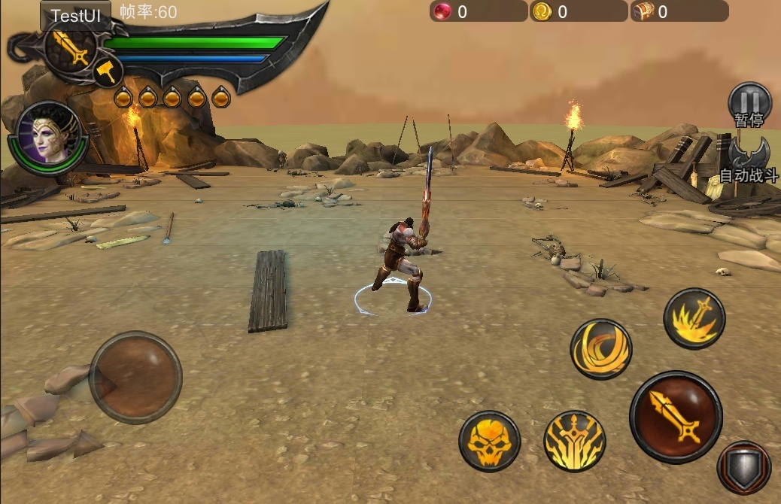

已击退 3/6 波
优化怪物波次UI，将该UI预置与倒计时UI预置分开；对描述的文字内容，字体，UI底纹进行优化

2-4 千里穷追（追击玩法）
流程
1.一区前
 | 玩家出生后，副将对话“主人，薛西斯就在前面，现在追上去一定能消灭他！”“谁在偷听？”这时波斯斧头兵出生在玩家前面，镜头推进至波斯斧头兵处，副将对话“他想告密！快杀掉他！”
2.一区后
 | 对话结束后，显示提示“快击杀想要告密的波斯兵”，开始追击波斯斧头兵，期间，波斯斧头兵的AI如下：
 | 波斯斧头兵按照指定的路线进行移动，直至移动到最后区域传送阵，做被传送走的死亡动作
 | 波斯斧头兵无受击动作，即被玩家攻击时继续沿指定的路线向前移动
 | 当玩家与波斯斧头兵的距离大于8米时，波斯斧头兵面向玩家做一次嘲讽动作，做完后继续向前移动
 | 波斯斧头兵无视阻挡门碰撞，碰撞门关闭时可继续前进
3.一区二区中间
 | 玩家进入这条L型山路后，关闭二区阻挡门，开始刷怪，同时弹出提示“击杀所有怪物方可开门”
4.二区
 | 用减速机关或地刺机关减慢玩家速度，考验玩家反应能力，同时刷少量怪
5.三区
 | 三区区域中间放置一个圆形传送阵特效，当波斯斧头兵进入特效区域时，播放被传送走的死亡动作，同时有镜头推进，并弹出提示“波斯斧头兵逃走，追杀失败”
6.结算判定
 | 当波斯斧头兵没有进入传送阵特效区域且死亡时，判定成功，播放波斯斧头兵死亡动作并加慢动作和镜头推进，弹出提示“成功击杀”，然后进入成功结算界面
 | 当波斯斧头兵进入传送阵特效区域时，判定失败，播放波斯斧头兵被传送走的死亡动作并加慢动作和镜头推进，弹出提示“击杀失败”，然后进入失败界面
7.三星条件
 | 击杀全部敌人
 | 开启所有宝箱
 | 只使用大剑通关

新需求
波斯斧头兵AI
传送阵特效
波斯斧头兵被传送走的死亡动作

2-5 波斯王之殒（BOSS）
流程
1.一区
 | 玩家向前跑，迎面跑来一波怪
2.二区前
 | 薛西斯出生，触发剧情对话
3.二区后
 | 打BOSS薛西斯
4.结束对话
 | 引出抽宝箱活动
5.三星条件
 | 击杀薛西斯
 | 血量不低于60%通关
 | 使用三种武器通关

2-6 异端之国（击杀指定怪物通关玩法）
流程
1.开场对话
 | 根据阿瑞斯的指引继续滥杀无辜，指引玩家毁掉敌军营地并击杀指定怪物（【恳求脸】翔爷求你改下对话）
2.一区
 | 对话结束后弹通关提示击杀波斯将领，并在指定的波斯兵头上挂个明显UI标志，和小怪一起分批出生，带标志的波斯兵全部死亡后直接清怪结算；毁掉敌军的营帐和旗帜作为三星不出提示，然后在场景里摆怪物和营帐、旗帜
3.二区
 | 同一区
4.结算条件
 | 毁掉营帐只作为三星条件，只要带标志的怪物全部死亡就会进入结算界面
5.三星条件
 | 击杀全部敌人
 | 毁掉所有敌军的营帐和旗帜
 | 血量不低于60%通关

新需求
1.毁掉营帐和旗帜的三星条件
2.玩家攻击营帐、旗帜等建筑后，会有燃烧的火焰特效出现（可设置建筑物的死亡动作，并将特效绑在死亡动作上，至于燃烧一定时间后建筑是否消失待定）
3.指定击杀敌人头上的标志

2-7 色雷斯之灾
流程
1.开场对话
 | 根据阿瑞斯的指引继续滥杀无辜，指引玩家杀掉色雷斯无辜的平民百姓（【抱歉脸】翔爷求你改下对话）
2.一区
 | 对话结束后弹提示击杀色雷斯的所有百姓，然后在场景里摆怪物和无辜百姓NPC，NPC模型需求见下方
3.二区
 | 同一区
4.三区
 | 同一区，加个精英
5.结算条件
 | 击杀所有NPC只作为三星条件，怪物全部死亡就会进入结算界面
6.三星条件
 | 击杀全部敌人
 | 击杀色雷斯全部百姓
 | 血量不低于60%通关

新需求
1.击杀色雷斯全部百姓的三星条件
2.色雷斯百姓NPC需求：
 | 1~2个百姓模型，与动画过场里的男男女女差不多或相同即可
 | 每个模型需要1~2个待机idle动作，大概是抱头蹲下瑟瑟发抖或跪下磕头求饶等
 | 每个模型需要一个死亡动作，表示被玩家杀死

2-8 铸成大错
流程
1.一区
 | 弹提示毁掉营帐，然后在场景里摆怪物和营帐（鉴于剧情太重要，怪物难度不会特别特别难，2-7关会稍难一些）
2.二区
 | 同一区
3.三区
 | 不布置怪物，下方字幕“那座神庙仿佛有一股神力，吸引着我一探究竟”，玩家走到能看见神庙的地方结算，然后切场景
4.播放剧情
 | 在新场景里播放奎特斯杀害妻儿的剧情（翔爷确定下男女吧）
5.三星条件
 | 击杀全部敌人
 | 毁掉所有敌军的营帐和旗帜
 | 血量不低于60%通关

2-9 懦夫阿瑞斯（解救玩法）
流程
1.开场对话
 | 大概就是奎特斯的悔恨吧……以及他想旧一些人弥补自己的罪行
2.一区
 | 刷怪……加几个笼子关着百姓
3.二区
 | 刷怪……加几个笼子关着百姓
4.三区
 | 刷怪……
5.结算
 | 结算……
6.三星条件
 | 击杀全部敌人
 | 解救所有百姓
 | 血量不低于60%通关

2-10 雅典娜之谕（BOSS）
流程
1.一区
 | 玩家向前跑，迎面跑来1~2波怪
2.二区前
 | 复仇女神出生，触发剧情对话
3.二区后
 | 打BOSS复仇女神
4.三星条件
 | 击杀复仇女神
 | 血量不低于60%通关
 | 神侍不死通关

